①お取引先情報登録通知書
お取引先情報登録通知書
※電子契約に対応される場合、下記の貴社名・住所・役職／代表者名が請書の宛名に表記されます。
※当社では、原則電子契約を採用して
おります。
 | 申 請 区 分 | 新 規 |  | 変 更 |  | 新規 | FALSE
 | 記 入 日 |  |  |  |  | 変更 | FALSE
 | （ フ リ ガ ナ ） 貴 社 名

 | 郵 便 番 号 | 〒
 | 住 所
 | （ フ リ ガ ナ ） 役 職 ／ 代 表 者 名

 | （ フ リ ガ ナ ） 担 当 部 署 ／ 担 当 者

 | 電話番号／FAX番号
 | 請求書用メールアドレス
 | 電子契約書用メールアドレス
 | お振込み先 |  | 銀行 |  | 支店
 |  | 種別 |  | 口座番号
 |  | （フリガナ）
 |  | 口座名義
 | 適格請求書発行事業者登録番号
 | T

 | ※エクセルファイルでの送信をお願い致します。
 | 宛先：web.seikyu@saikai.ne.jp
 | ※登録した内容に変更がある場合は、お取引先情報登録通知書に貴社名と変更箇所のみ記入の上、
 | 再度メールにて提出をお願いいたします。

操作説明書
西海建設 請求書登録システム 操作説明書

初版：2020年10月05日
株式会社 西海建設

１．ログイン
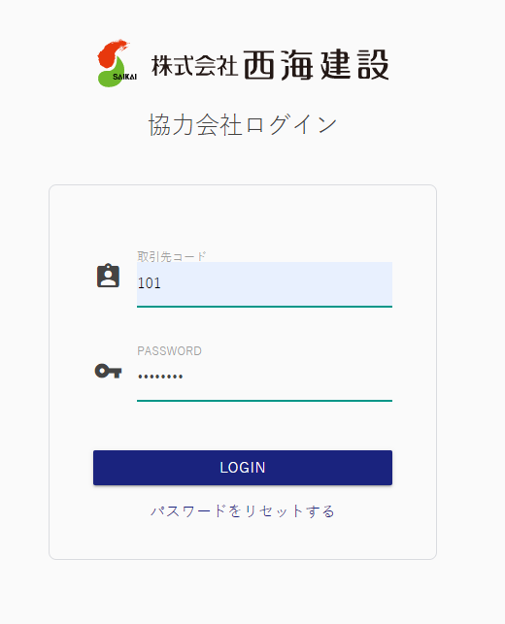

ご連絡する取引先コードとパスワードでログインください。
※ログイン後、場合によってはパスワードの変更をお願いする画面が表示される場合があります。

２．請求書提出

 | ２－１．外注契約によるお取引（出来高調書を当社が作成します）

出来高調書を作成（工事管理責任者）

業者様へご連絡

工管責が出来高調書を登録すると、請求データが出来ますので、
「明細」ボタンをクリックしてください。

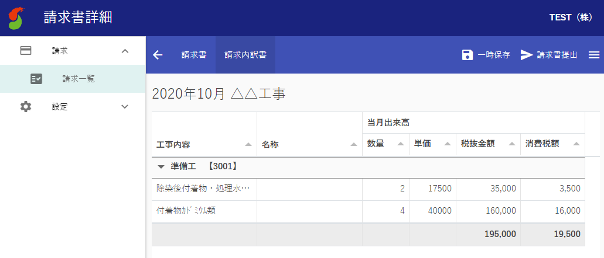
「一時保存」・・・仮保存できます。
「請求書提出」・・・請求データを西海建設へ送付します。提出すると、データがロックされます。

タブでカガミと内訳の切り替えが可能。

 | ２－２．外注契約以外のお取引

「請求書作成」をクリックしてください。

請求書アップロードの場合：
「UPLOAD」ボタンをクリックしてください。

請求書を手入力する場合：
「＋」ボタンで、請求行を追加して入力ください。

手入力
アップロード

 | 請求書手入力の場合 | 請求書アップロードの場合
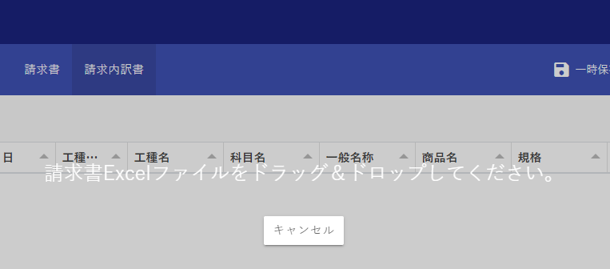
この表示が出たら、請求書Excelファイルをドラッグ＆ドロップしてください。

請求する情報を入力ください。
下記情報は入力の必要はありません。
・工種CD、工種名
・立替先
削除したい場合は、削除行を選択して、「削除」ボタンを
クリックしてください。

西海建設HPの請求書フォーマットをダウンロードして、記入いただいたものがアップロードできます。

「一時保存」・・・仮保存できます。
「請求書提出」・・・請求データを西海建設へ送付します。提出すると、データがロックされます。

タブでカガミと内訳の切り替えが可能。
「削除」ボタンで、取り込んだ請求書データを削除します。

３．請求書のダウンロード

 | 作成された請求書は、エクセル形式でダウンロードできます。
 | 自社での保管等にご活用ください。

「明細」ボタンをクリックしてください。

「DOWNLOAD」ボタンで、
表示中の請求書を、
エクセルファイル形式で
ダウンロードできます。

